evidencias
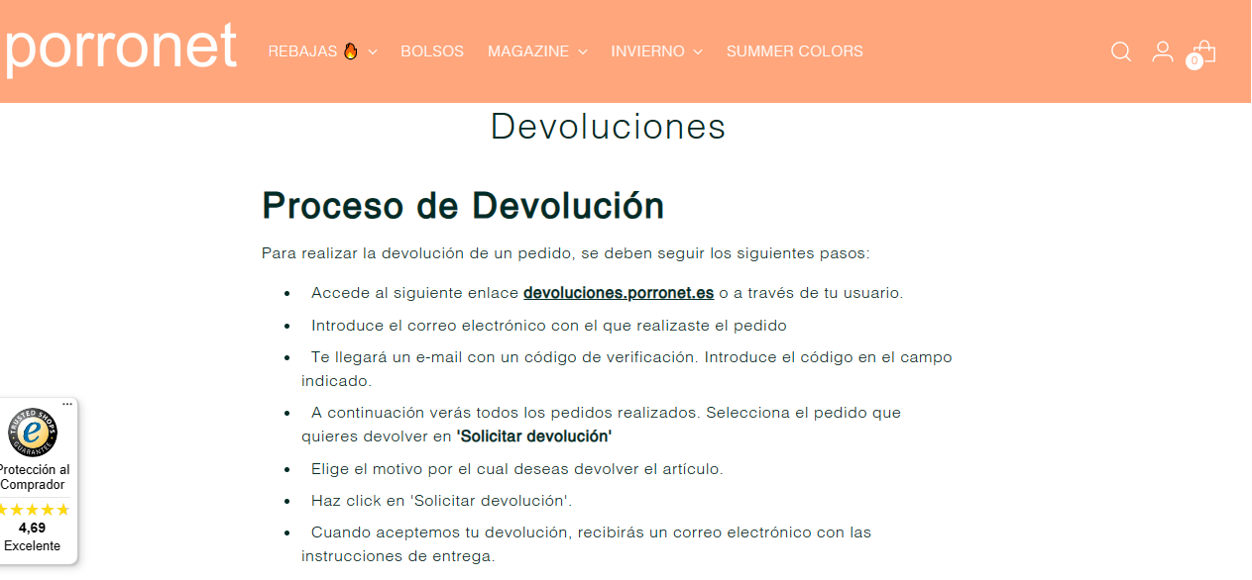
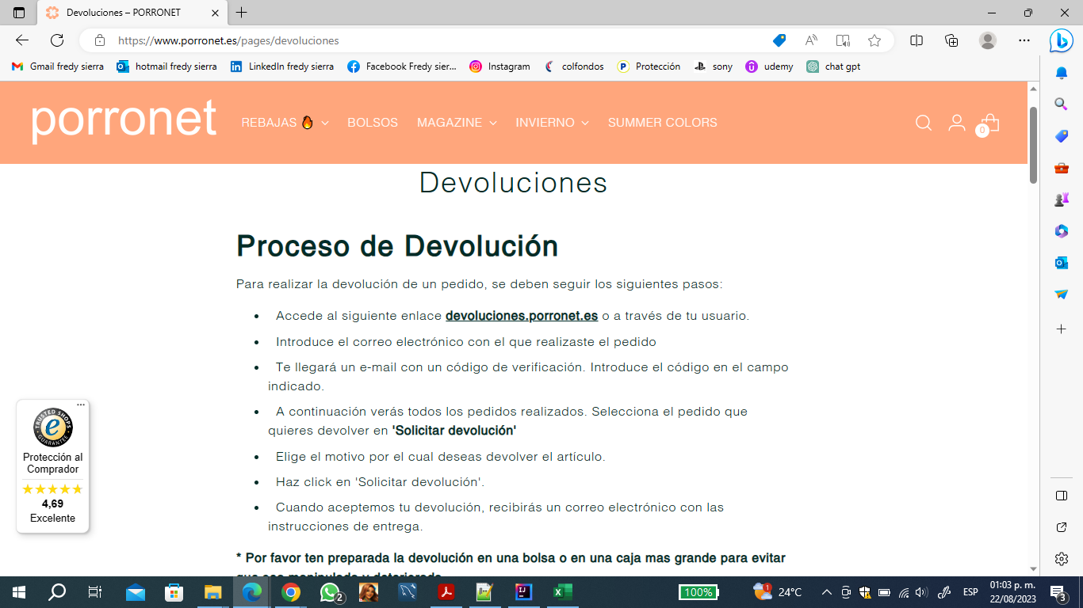
pedido solicitado

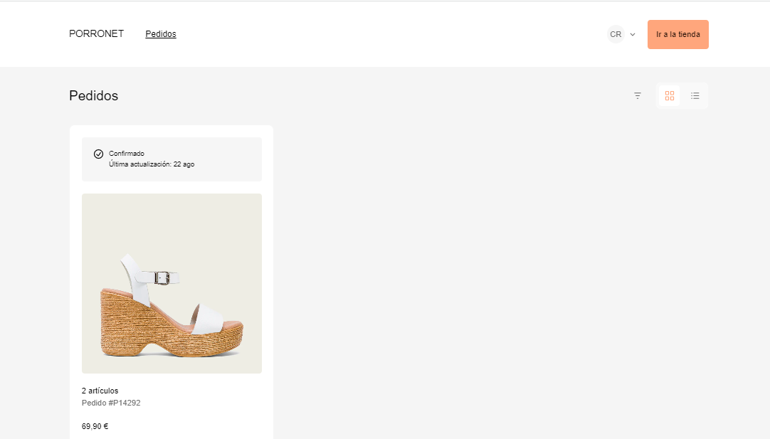

validar en la url indicada la opcion solicitar devolucion

no se visualiza la opcion o boton solicitar devolucion

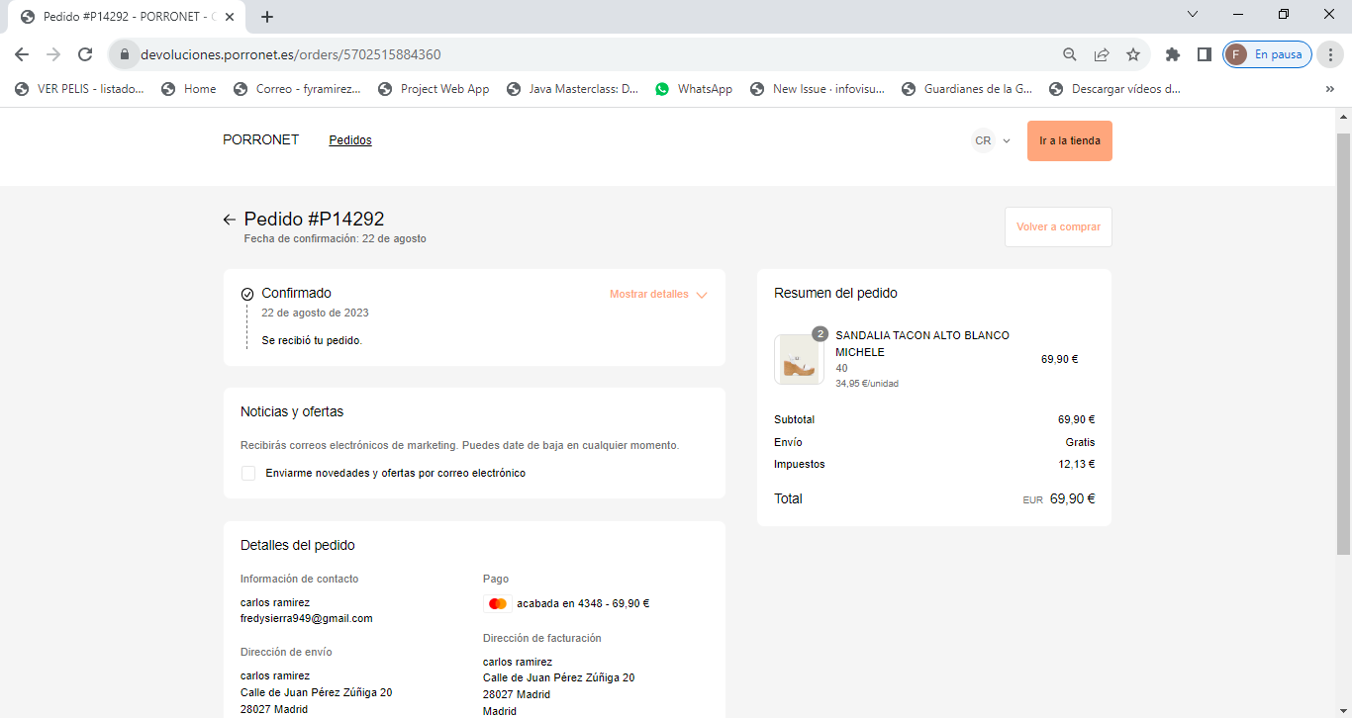

pasos de la pagina

